>5% data PCA graphics
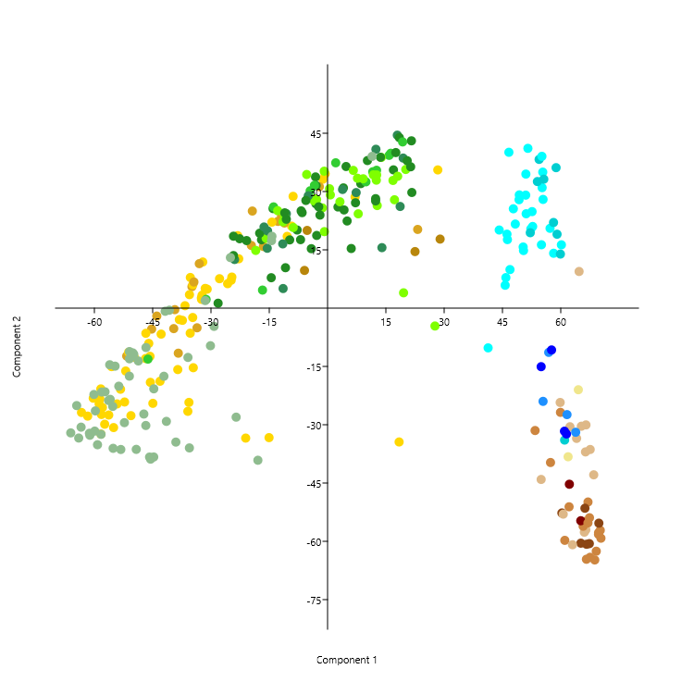
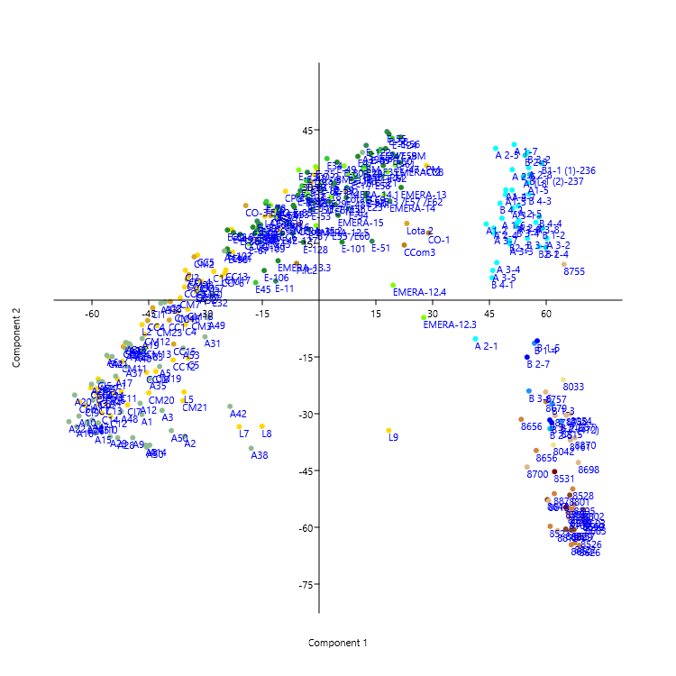
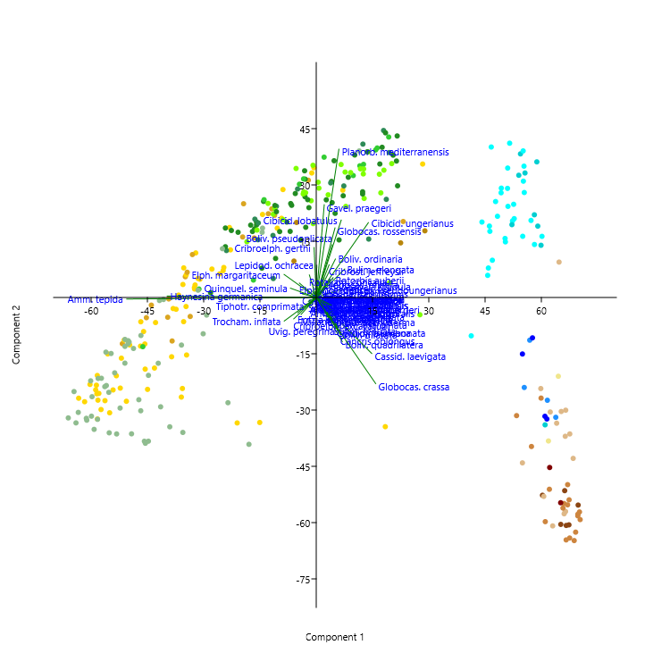
Alves Martins, M.V., Hohenegger, J., Frontalini, F., Sequeira, C., Miranda, P., Rodrigues, M.A.C., Duleba, W., Laut, L., Rocha, F., 2019. Foraminifera check list and the main species distribution in the Aveiro Lagoon and Adjacent Continental Shelf (Portugal). Journal of Sedimentary Environments, 4 (1): 1-52. https://doi.org/10.12957/jse.2019.39308

>5% data Correspondence graphic
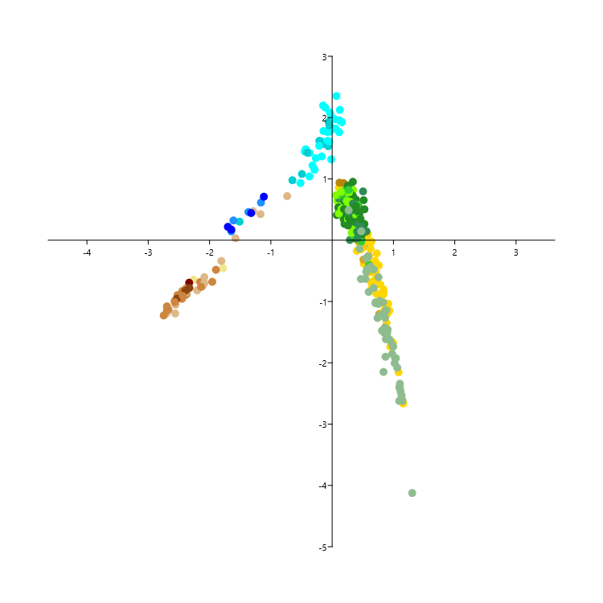
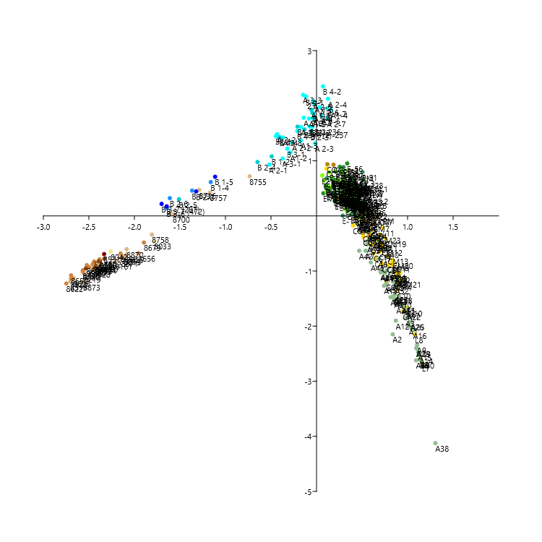
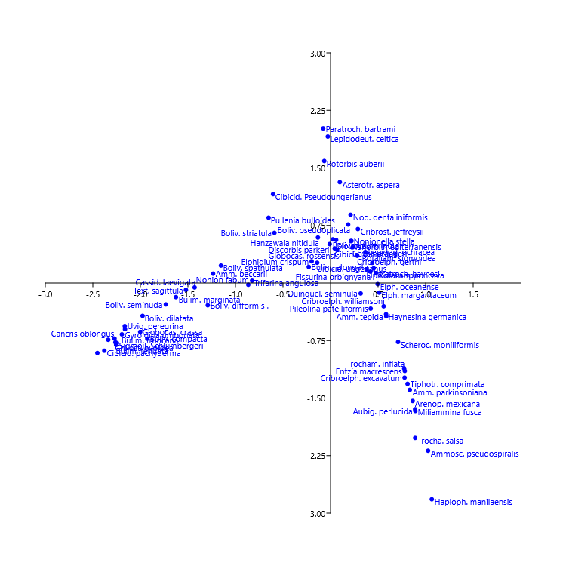
Alves Martins, M.V., Hohenegger, J., Frontalini, F., Sequeira, C., Miranda, P., Rodrigues, M.A.C., Duleba, W., Laut, L., Rocha, F., 2019. Foraminifera check list and the main species distribution in the Aveiro Lagoon and Adjacent Continental Shelf (Portugal). Journal of Sedimentary Environments, 4 (1): 1-52. https://doi.org/10.12957/jse.2019.39308

depth correlation
 | PC 1
2 | -27.811
4 | -39.31
2 | -32.429
2 | -35.35
2 | -34.564
1 | -54.154
1 | -63.323
1 | -58.187
2 | -57.944
2 | -58.792
1 | -58.468
2 | -52.236
1 | -55.07
2 | -56.31
1 | -57.363
7 | -39.584
5 | -51.684
7 | -11.853
7 | -45.279
3 | -32.119
3 | -10.399
5 | -12.782
3 | 28.361
4 | -19.614
3 | -58.589
2 | -38.548
3 | -24.642
5 | -34.903
4 | -38.419
1 | -37.356
3 | -32.478
1 | -45.605
4 | -43.951
3 | -35.321
2 | -49.743
2 | -55.588
1 | -58.355
1 | -50.598
1 | -61.734
1 | -58.323
10 | -5.9498
3 | -22.866
4 | -33.008
4 | -33.594
3 | -38.15
2 | -31.499
2 | -36.69
1 | -60.304
1 | -32.293
1 | -51.948
...
 | PC 2
2 | 7.5765
4 | -0.38215
2 | 2.2666
2 | -6.4354
2 | -15.321
1 | -24.63
1 | -26.839
1 | -27.354
2 | -25.561
2 | -24.606
1 | -25.656
2 | -24.142
1 | -30.727
2 | -27.495
1 | -29.859
7 | -5.2651
5 | -12.307
7 | 23.619
7 | -5.3858
3 | 11.878
3 | 18.481
5 | 22.325
3 | 35.578
4 | 16.142
3 | -23.37
2 | -15.792
3 | 8.0035
5 | 5.547
4 | -11.59
1 | -3.1365
3 | 2.6466
1 | -19.089
4 | -2.0302
3 | 7.8941
2 | -12.649
2 | -15.037
1 | -20.775
1 | -27.663
1 | -27.782
1 | -32.389
10 | 9.7025
3 | 12.708
4 | 11.458
4 | -5.056
3 | -2.9449
2 | 5.0847
2 | 0.63081
1 | -23.166
1 | 3.3437
1 | -16.175
...
 | PC 3
2 | 10.386
4 | 6.1326
2 | 23.766
2 | -0.2081
2 | -10.103
1 | -1.2305
1 | 1.0034
1 | 16.222
2 | 18.279
2 | 20.706
1 | 3.1492
2 | 15.974
1 | 17.014
2 | 18.172
1 | 13.032
7 | 6.0118
5 | -7.9157
7 | 19.999
7 | -8.2076
3 | -0.047335
3 | 21.746
5 | 6.8367
3 | 32.062
4 | -22.4
3 | 8.5367
2 | -22.184
3 | -14.331
5 | -8.5139
4 | -10.369
1 | -7.1465
3 | 7.0639
1 | 7.6308
4 | 1.4229
3 | 10.317
2 | -10.421
2 | -9.6997
1 | -6.028
1 | 4.6531
1 | -12.145
1 | 11.534
10 | -45.813
3 | -21.406
4 | -5.6124
4 | -21.597
3 | -19.12
2 | -14.344
2 | 5.0767
1 | -13.615
1 | -17.111
1 | -21.914
...
Alves Martins, M.V., Hohenegger, J., Frontalini, F., Sequeira, C., Miranda, P., Rodrigues, M.A.C., Duleba, W., Laut, L., Rocha, F., 2019. Foraminifera check list and the main species distribution in the Aveiro Lagoon and Adjacent Continental Shelf (Portugal). Journal of Sedimentary Environments, 4 (1): 1-52. https://doi.org/10.12957/jse.2019.39308
Sites | Depth (m) | PC 1 | PC 2 | PC 3 | Axis 1 | Axis 2 | Axis 3
C1 | 2 | -27.811 | 7.5765 | 10.386 | 0.359297 | 0.0753651 | 0.200109
C2 | 4 | -39.31 | -0.38215 | 6.1326 | 0.433991 | -0.0575855 | 0.262464
C3 | 2 | -32.429 | 2.2666 | 23.766 | 0.403251 | 0.00917986 | 0.134742
C4 | 2 | -35.35 | -6.4354 | -0.2081 | 0.336853 | -0.0175245 | 0.408367
C5 | 2 | -34.564 | -15.321 | -10.103 | 0.472206 | -0.307386 | 0.406871
C6 | 1 | -54.154 | -24.63 | -1.2305 | 0.673529 | -0.657247 | 0.23956
C6b | 1 | -63.323 | -26.839 | 1.0034 | 0.687706 | -0.603842 | 0.344343
C7 | 1 | -58.187 | -27.354 | 16.222 | 0.693894 | -0.649321 | 0.203266
C8 | 2 | -57.944 | -25.561 | 18.279 | 0.611681 | -0.51864 | 0.270997
C9 | 2 | -58.792 | -24.606 | 20.706 | 0.699875 | -0.616678 | 0.342074
C10 | 1 | -58.468 | -25.656 | 3.1492 | 0.696613 | -0.788508 | 0.127012
C11 | 2 | -52.236 | -24.142 | 15.974 | 0.506564 | -0.453411 | 0.366904
C12 | 1 | -55.07 | -30.727 | 17.014 | 0.662637 | -0.853071 | 0.00609137
C13 | 2 | -56.31 | -27.495 | 18.172 | 0.666934 | -0.674883 | 0.205936
C14 | 1 | -57.363 | -29.859 | 13.032 | 0.707215 | -0.698552 | 0.47352
CC1 | 7 | -39.584 | -5.2651 | 6.0118 | 0.447263 | -0.216976 | 0.175083
CC2 | 5 | -51.684 | -12.307 | -7.9157 | 0.516222 | -0.286936 | 0.286733
 | Axis 1
2 | 0.359297
4 | 0.433991
2 | 0.403251
2 | 0.336853
2 | 0.472206
1 | 0.673529
1 | 0.687706
1 | 0.693894
2 | 0.611681
2 | 0.699875
1 | 0.696613
2 | 0.506564
1 | 0.662637
2 | 0.666934
1 | 0.707215
7 | 0.447263
5 | 0.516222
7 | 0.324216
7 | 0.461442
3 | 0.386403
3 | 0.387036
5 | 0.327303
3 | 0.0858868
4 | 0.305971
3 | 0.658836
2 | 0.403144
3 | 0.315215
5 | 0.400053
4 | 0.602428
1 | 0.564845
3 | 0.494331
1 | 0.671438
4 | 0.469856
3 | 0.454425
2 | 0.463067
2 | 0.541992
1 | 0.558444
1 | 0.744487
1 | 0.682601
1 | 0.778986
10 | 0.170026
3 | 0.401658
4 | 0.402876
4 | 0.35394
3 | 0.468137
2 | 0.382962
2 | 0.490873
1 | 0.654925
1 | 0.387178
1 | 0.529035
...
 | Axis 2
2 | 0.0753651
4 | -0.0575855
2 | 0.00917986
2 | -0.0175245
2 | -0.307386
1 | -0.657247
1 | -0.603842
1 | -0.649321
2 | -0.51864
2 | -0.616678
1 | -0.788508
2 | -0.453411
1 | -0.853071
2 | -0.674883
1 | -0.698552
7 | -0.216976
5 | -0.286936
7 | 0.158488
7 | -0.20318
3 | 0.0456305
3 | -0.0721109
5 | 0.174299
3 | 0.501183
4 | 0.148228
3 | -0.504496
2 | -0.221541
3 | -0.100641
5 | -0.184296
4 | -0.702421
1 | -0.508118
3 | -0.395993
1 | -0.836484
4 | -0.146724
3 | 0.0558764
2 | -0.170785
2 | -0.381349
1 | -0.298363
1 | -1.01244
1 | -0.649067
1 | -0.974542
10 | 0.163565
3 | 0.0651433
4 | 0.0407827
4 | -0.0198855
3 | -0.155258
2 | -0.0379563
2 | -0.077677
1 | -0.490559
1 | -0.0379591
1 | -0.282321
...
 | Axis 3
2 | 0.200109
4 | 0.262464
2 | 0.134742
2 | 0.408367
2 | 0.406871
1 | 0.23956
1 | 0.344343
1 | 0.203266
2 | 0.270997
2 | 0.342074
1 | 0.127012
2 | 0.366904
1 | 0.00609137
2 | 0.205936
1 | 0.47352
7 | 0.175083
5 | 0.286733
7 | -0.0186419
7 | 0.134773
3 | 0.225652
3 | -0.229889
5 | -0.0119146
3 | -0.108782
4 | 0.271901
3 | 0.40012
2 | 0.41719
3 | 0.142807
5 | 0.20717
4 | -0.239244
1 | -0.0565874
3 | -0.212145
1 | -0.321653
4 | 0.245615
3 | 0.289219
2 | 0.119857
2 | 0.318476
1 | 0.199126
1 | -0.497286
1 | 0.272872
1 | -0.204454
10 | 0.501009
3 | 0.325933
4 | 0.435288
4 | 0.501752
3 | 0.505028
2 | 0.440244
2 | 0.346707
1 | 0.635113
1 | 0.492466
1 | 0.621706
...
CC3 | 7 | -11.853 | 23.619 | 19.999 | 0.324216 | 0.158488 | -0.0186419
CC4 | 7 | -45.279 | -5.3858 | -8.2076 | 0.461442 | -0.20318 | 0.134773
CC5 | 3 | -32.119 | 11.878 | -0.047335 | 0.386403 | 0.0456305 | 0.225652
CC6 | 3 | -10.399 | 18.481 | 21.746 | 0.387036 | -0.0721109 | -0.229889
CC7 | 5 | -12.782 | 22.325 | 6.8367 | 0.327303 | 0.174299 | -0.0119146
CC8 | 3 | 28.361 | 35.578 | 32.062 | 0.0858868 | 0.501183 | -0.108782
CC10 | 4 | -19.614 | 16.142 | -22.4 | 0.305971 | 0.148228 | 0.271901
CC11 | 3 | -58.589 | -23.37 | 8.5367 | 0.658836 | -0.504496 | 0.40012
CC12 | 2 | -38.548 | -15.792 | -22.184 | 0.403144 | -0.221541 | 0.41719
CC13 | 3 | -24.642 | 8.0035 | -14.331 | 0.315215 | -0.100641 | 0.142807
CC14 | 5 | -34.903 | 5.547 | -8.5139 | 0.400053 | -0.184296 | 0.20717
CC15 | 4 | -38.419 | -11.59 | -10.369 | 0.602428 | -0.702421 | -0.239244
CC16 | 1 | -37.356 | -3.1365 | -7.1465 | 0.564845 | -0.508118 | -0.0565874
CC17 | 3 | -32.478 | 2.6466 | 7.0639 | 0.494331 | -0.395993 | -0.212145
CC18 | 1 | -45.605 | -19.089 | 7.6308 | 0.671438 | -0.836484 | -0.321653
CI1 | 4 | -43.951 | -2.0302 | 1.4229 | 0.469856 | -0.146724 | 0.245615
CI2 | 3 | -35.321 | 7.8941 | 10.317 | 0.454425 | 0.0558764 | 0.289219
CI3 | 2 | -49.743 | -12.649 | -10.421 | 0.463067 | -0.170785 | 0.119857
CI4 | 2 | -55.588 | -15.037 | -9.6997 | 0.541992 | -0.381349 | 0.318476
CI5 | 1 | -58.355 | -20.775 | -6.028 | 0.558444 | -0.298363 | 0.199126
CI7 | 1 | -50.598 | -27.663 | 4.6531 | 0.744487 | -1.01244 | -0.497286
CI9 | 1 | -61.734 | -27.782 | -12.145 | 0.682601 | -0.649067 | 0.272872
CI10 | 1 | -58.323 | -32.389 | 11.534 | 0.778986 | -0.974542 | -0.204454
P.R.2 | 10 | -5.9498 | 9.7025 | -45.813 | 0.170026 | 0.163565 | 0.501009
CM1 | 3 | -22.866 | 12.708 | -21.406 | 0.401658 | 0.0651433 | 0.325933
CM2 | 4 | -33.008 | 11.458 | -5.6124 | 0.402876 | 0.0407827 | 0.435288
CM3 | 4 | -33.594 | -5.056 | -21.597 | 0.35394 | -0.0198855 | 0.501752
CM4 | 3 | -38.15 | -2.9449 | -19.12 | 0.468137 | -0.155258 | 0.505028
CM5 | 2 | -31.499 | 5.0847 | -14.344 | 0.382962 | -0.0379563 | 0.440244
CM7 | 2 | -36.69 | 0.63081 | 5.0767 | 0.490873 | -0.077677 | 0.346707
CM8 | 1 | -60.304 | -23.166 | -13.615 | 0.654925 | -0.490559 | 0.635113
CM10 | 1 | -32.293 | 3.3437 | -17.111 | 0.387178 | -0.0379591 | 0.492466
CM11 | 1 | -51.948 | -16.175 | -21.914 | 0.529035 | -0.282321 | 0.621706
CM12 | 2 | -46.02 | -9.063 | -16.127 | 0.565962 | -0.333698 | 0.441421
CM13 | 2 | -45.686 | -12.386 | -5.9995 | 0.617362 | -0.422077 | 0.145396
CM16 | 1.5 | -9.2643 | 21.114 | 25.062 | 0.289999 | 0.335276 | 0.121399
CM17 | 1 | -24.807 | 7.1734 | 15.35 | 0.314659 | 0.0968265 | 0.334751
CM18 | 1.6 | -34.71 | -2.4011 | 24.896 | 0.451361 | -0.0080822 | 0.343017
CM19 | 1 | -43.122 | -18.806 | 28.38 | 0.597928 | -0.239563 | 0.314777
CM20 | 1 | -44.963 | -24.487 | 38.547 | 0.657143 | -0.469058 | 0.0285465
CM21 | 0.8 | -35.957 | -26.54 | 43.41 | 0.731784 | -0.671576 | -0.351717
CM22 | 1.9 | -34.673 | 6.0281 | 23.891 | 0.436038 | 0.0529634 | 0.287447
CM23 | 1.8 | -42.83 | -6.6758 | 8.499 | 0.551392 | -0.198694 | 0.580338
L1 | 1.3 | -53.28 | -20.851 | 20.407 | 0.652002 | -0.51912 | 0.289267
L2 | 0.9 | -46.759 | -6.4639 | 8.2261 | 0.529425 | -0.261676 | 0.369416
L4 | 0.9 | -14.319 | 22.14 | 18.002 | 0.260003 | 0.179468 | 0.244947
L5 | 0.5 | -35.67 | -24.254 | 39.972 | 0.718203 | -0.605876 | -0.523181
L7 | 0.5 | -21.076 | -33.434 | 32.874 | 0.910128 | -1.55327 | -1.4772
L8 | 0.5 | -15.067 | -33.311 | 50.726 | 0.851124 | -1.25617 | -1.28332
L9 | 0.5 | 18.398 | -34.423 | 55.513 | 0.898057 | -1.5157 | -2.1177
L11 | 0.5 | -46.837 | -12.959 | 23.423 | 0.572 | -0.125339 | 0.0931561
L12 | 0.5 | -51.202 | -11.341 | -1.2737 | 0.527073 | -0.241289 | 0.549198
Lota 1 | 3.7 | -11.111 | 21.916 | 30.672 | 0.327934 | 0.26975 | 0.0522598
Lota 2 | 4.2 | 23.181 | 20.266 | 31.608 | 0.264007 | 0.173995 | -0.288241
Lota 3 | 2.6 | -1.1933 | 33.192 | 22.864 | 0.21933 | 0.295575 | 0.0461119
Lota 4 | 3.1 | 7.0805 | 28.609 | 34.558 | 0.21807 | 0.457283 | 0.0149306
CPol1 | 3.2 | -8.8746 | 28.78 | -6.2074 | 0.275127 | 0.141912 | 0.330414
CO-1 | 8.8 | 28.952 | 17.771 | 43.688 | 0.0933784 | 0.547515 | -0.209214
CO-2 | 1.7 | -0.63665 | 34.598 | -0.30456 | 0.234449 | 0.241301 | 0.220395
CCom3 | 12.2 | -5.2574 | 20.006 | -40.524 | 0.195173 | 0.189723 | 0.502766
CO-3 | 5 | -19.37 | 24.994 | 6.0152 | 0.330165 | 0.125452 | 0.235736
CO-4 | 4.6 | -34.403 | 6.739 | -15.716 | 0.374367 | -0.0730901 | 0.412924
CO-5 | 3 | -35.537 | 3.4722 | -22.271 | 0.36276 | -0.0850214 | 0.461758
CO-6 | 1.2 | -25.715 | 6.2947 | -33.13 | 0.374383 | -0.0848213 | 0.505351
CO-7 | 2.4 | -30.995 | 4.8815 | 19.22 | 0.504133 | -0.0116869 | 0.0786971
CO-8 | 1.2 | -23.137 | 18.651 | -6.8937 | 0.378586 | 0.112289 | 0.295011
CO-9 | 4.6 | -16.519 | 15.875 | -18.222 | 0.251552 | 0.131398 | 0.293148
CO-10 | 5.7 | -2.1245 | 31.265 | 20.229 | 0.341804 | 0.170481 | -0.0257049
CCom3 | 12.2 | 22.496 | 14.558 | 35.264 | 0.146392 | 0.54307 | -0.323907
E-1 / E58 | 11 | 8.5399 | 32.048 | 12.054 | 0.19456 | 0.263227 | 0.0312828
E-2 /E59 | 8.4 | 16.245 | 39.857 | 1.8988 | 0.141967 | 0.379086 | 0.0694366
E-3 /E57 /E62 | 1.3 | 17.209 | 27.889 | 18.568 | 0.0854289 | 0.300123 | -0.107829
E-4 | 13 | -3.0039 | 26.873 | -9.0128 | 0.259688 | 0.205464 | 0.338672
E-5 | 10 | 15.821 | 39.316 | -3.1828 | 0.130593 | 0.386854 | 0.172902
E-6 | 3.6 | 12.533 | 32.934 | 13.097 | 0.0651239 | 0.373154 | 0.186041
E-7 /E56 | 16.1 | 2.6725 | 26.034 | -17.902 | 0.219164 | 0.323798 | 0.329066
E-8 / E55 /E60 | 16.7 | -2.8028 | 18.706 | -29.637 | 0.157938 | 0.15492 | 0.407283
E-10 | 18.1 | -17.001 | 17.592 | -23.376 | 0.315706 | 0.019284 | 0.355382
E-11 | 20.8 | -11.445 | 5.0543 | -44.06 | 0.226845 | 0.00259242 | 0.424007
EMERA-12 | 4.2 | 20.115 | 35.69 | -17.881 | 0.130154 | 0.400793 | 0.184002
EMERA-12.3 | 4 | 27.633 | -4.5962 | -6.7377 | 0.13661 | 0.404948 | 0.427638
EMERA-12.4 | 4 | 19.552 | 3.9539 | -11.933 | 0.201437 | 0.282703 | 0.425221
EMERA-12.5 | 4.5 | -0.83072 | 19.689 | -36.388 | 0.241003 | 0.168393 | 0.390039
EMERA-13 | 11.2 | 21.673 | 29.763 | -13.306 | 0.058894 | 0.239971 | 0.104949
EMERA-13.3 | 10.2 | -10.84 | 10.408 | -40.744 | 0.210557 | 0.197994 | 0.419114
EMERA-14 | 28 | 18.673 | 26.165 | -12.362 | 0.0878083 | 0.397607 | 0.113786
EMERA-14.1 | 28 | 7.3483 | 29.739 | -21.938 | 0.253796 | 0.33965 | 0.347016
EMERA-15 | 20 | 5.0262 | 22.431 | -31.427 | 0.162801 | 0.2231 | 0.322158
EMERA-15.2 | 20 | -7.8388 | 20.107 | -30.48 | 0.251404 | 0.20877 | 0.434297
E-18 | 1.7 | 0.71088 | 29.14 | 17.737 | 0.245178 | 0.327074 | 0.193648
E-19 | 8.5 | 11.614 | 35.101 | 11.844 | 0.16379 | 0.470413 | 0.163586
E1-20 | 1 | -3.4776 | 27.61 | -21.312 | 0.239699 | 0.288422 | 0.404942
E21 | 1 | 16.818 | 32.87 | 13.716 | 0.0491481 | 0.428843 | 0.0954449
E22 | 8 | 12.595 | 35.487 | -1.0527 | 0.138552 | 0.396624 | 0.21707
E23 | 5 | 12.768 | 26.407 | -11.778 | 0.102197 | 0.314859 | 0.239238
E29 | 4 | 3.173 | 27.378 | -18.762 | 0.157937 | 0.220357 | 0.336202
E30 | 4 | -8.8333 | 20.752 | -20.271 | 0.249605 | 0.151575 | 0.313104
E32 | 13.7 | -28.177 | 1.2747 | -38.101 | 0.299788 | 0.0153231 | 0.530372
E33 | 13 | -6.5593 | 24.572 | -15.246 | 0.259184 | 0.238014 | 0.297932
E34 | 8 | 2.0859 | 37.407 | -4.4029 | 0.275775 | 0.274083 | 0.297736
E35 | 19 | 16.942 | 35.586 | 20.065 | 0.189432 | 0.376496 | 0.0256685
E42 | 16 | -9.752 | 17.57 | -33.318 | 0.147322 | 0.199288 | 0.413005
E43 | 26.8 | -11.538 | 16.534 | -23.579 | 0.216469 | 0.204493 | 0.372283
E45 | 5.2 | -16.752 | 4.6564 | -39.023 | 0.267202 | 0.0507705 | 0.5086
E47 | 17.4 | 10.247 | 37.981 | 7.4134 | 0.245662 | 0.418563 | 0.18842
E-47 -PM | 17.4 | 21.381 | 36.381 | -6.4793 | 0.212765 | 0.457311 | 0.155951
E-47 -BM | 17.4 | 17.554 | 40.03 | -19.694 | 0.155041 | 0.373733 | 0.310673
E-48 - BM | 15.5 | -3.106 | 33.772 | -4.4833 | 0.265142 | 0.306765 | 0.19194
E-48 - PM | 15.5 | 7.1749 | 27.116 | -30.205 | 0.111353 | 0.277167 | 0.387317
E-49 - PM | 11 | -22.619 | 17.857 | -27.934 | 0.373273 | 0.00630883 | 0.378653
E-49 - BM | 11 | 4.7525 | 36.454 | -1.1839 | 0.240509 | 0.347662 | 0.0934945
E-50 -BM | 2.8 | -1.3645 | 25.794 | -26.685 | 0.227763 | 0.205257 | 0.405661
E-50 -PM | 2.8 | 11.779 | 34.302 | -28.628 | 0.208826 | 0.342279 | 0.418461
E-51 | 26 | 13.988 | 15.574 | 25.802 | 0.395989 | 0.464539 | -0.0337357
E-52 | 13.1 | 12.36 | 27.59 | -21.783 | 0.0779899 | 0.312955 | 0.269235
E-53 | 12.3 | -1.9509 | 23.951 | -22.884 | 0.154589 | 0.241005 | 0.296356
E-54 | 20 | -10.617 | 24.303 | -21.31 | 0.314521 | 0.12949 | 0.18586
E-55 | 20.6 | 17.937 | 44.518 | -3.5049 | 0.23284 | 0.516207 | 0.155555
E-56 | 16.1 | 21.563 | 43.064 | 20.623 | 0.264888 | 0.556081 | 0.0401617
E-57 | 2 | 13.811 | 38.789 | 32.827 | 0.268162 | 0.478171 | 0.00970696
E-58 | 12 | 18.453 | 43.891 | 8.6856 | 0.201067 | 0.520383 | 0.174492
E-59 | 10 | 4.0742 | 30.951 | -1.1375 | 0.138666 | 0.236319 | 0.243549
E-60 | 20.6 | 19.447 | 38.62 | -13.435 | 0.230063 | 0.450393 | 0.176509
E-61 | 16 | 20.49 | 37.94 | -14.659 | 0.266303 | 0.4216 | 0.19728
E-62 | 2 | 18.023 | 33.939 | 20.576 | 0.1122 | 0.461013 | 0.104778
E-63 | 13 | -2.9479 | 31.536 | -19.54 | 0.267845 | 0.287042 | 0.327771
E-64 | 14.8 | -15.928 | 20.134 | -3.1265 | 0.347594 | 0.247941 | 0.221694
E-66 | 12 | -15.922 | 19.332 | -15.929 | 0.365791 | 0.116166 | 0.315747
E-67 | 4 | -18.497 | 14.855 | -34.324 | 0.290484 | 0.128738 | 0.526606
E-68 | 11 | -16.443 | 18.315 | -1.0614 | 0.412438 | 0.154796 | 0.273703
E-69 | 11.5 | 12.351 | 28.184 | -34.595 | 0.0876926 | 0.286056 | 0.368191
E-70 | 23.5 | -14.044 | 25.62 | 13.337 | 0.390986 | 0.144593 | 0.0629547
E-71 | 6.5 | 9.8528 | 32.505 | 5.8564 | 0.177736 | 0.381572 | 0.156498
E-72 | 4.5 | -11.076 | 23.702 | -5.263 | 0.297049 | 0.156243 | 0.152605
E-73 | 3.5 | -5.3755 | 34.39 | 5.8208 | 0.333394 | 0.330712 | 0.183017
E-74 | 3.5 | -2.8371 | 27.932 | -17.093 | 0.29921 | 0.170716 | 0.109798
E-75 | 1.5 | -0.87612 | 35.246 | -3.6467 | 0.293255 | 0.311272 | 0.328238
E-76 | 3.2 | -11.446 | 22.206 | -16.436 | 0.224921 | 0.222763 | 0.340849
E-77 | 7 | -31.251 | 2.2509 | -22.346 | 0.371868 | -0.0133112 | 0.451257
E-78 | 6.3 | -13.912 | 26.06 | -0.93519 | 0.339421 | 0.204985 | 0.180233
E-79 | 3.2 | -15.808 | 17.97 | -17.297 | 0.248854 | 0.0699666 | 0.28487
E-80 | 1.5 | 6.6073 | 35.451 | -9.5715 | 0.190561 | 0.374305 | 0.262755
E-81 | 2.2 | 12.627 | 34.271 | 25.205 | 0.21586 | 0.456153 | 0.0203503
E-82 | 1.5 | 0.49685 | 30.725 | 1.8762 | 0.225851 | 0.350502 | 0.147401
E-83 | 7.9 | -46.232 | -13.106 | -35.244 | 0.471584 | -0.235838 | 0.649302
E-85 | 13.9 | -6.8135 | 25.039 | 11.095 | 0.34588 | 0.30749 | 0.0684229
E-86 | 14.9 | -20.848 | 17.395 | -6.4686 | 0.439047 | 0.0848782 | 0.248459
E-88 | 14.9 | -24.219 | 18.523 | 13.654 | 0.365939 | 0.0896139 | 0.126561
E-89 | 11.3 | 13.611 | 38.826 | 8.6339 | 0.304937 | 0.386203 | 0.0392576
E-90 | 7 | -3.3854 | 31.608 | 9.2346 | 0.323056 | 0.333593 | 0.19041
E-91 | 8.9 | -4.4892 | 30.202 | 8.2084 | 0.214582 | 0.19674 | 0.12352
E-92 | 4.3 | -12.848 | 25.085 | -3.1298 | 0.264352 | 0.21475 | 0.341346
E-93 | 2.5 | -3.3308 | 28.154 | -13.103 | 0.202737 | 0.199111 | 0.35869
E-94 | 2.2 | 7.8828 | 24.273 | -31.759 | 0.0862748 | 0.25444 | 0.408756
E-96 | 17.5 | -17.478 | 19.291 | -14.676 | 0.285689 | 0.173635 | 0.386275
E-98 | 28.7 | -23.939 | 12.523 | -31.182 | 0.327249 | 0.0211985 | 0.469815
E-99 | 26.5 | -16.365 | 20.884 | -1.8257 | 0.330364 | 0.152418 | 0.229956
E-101 | 12.5 | 6.0746 | 15.356 | -46.673 | 0.202405 | 0.14054 | 0.537999
E-102 | 15 | -24.215 | 13.54 | -10.196 | 0.392062 | 0.0646108 | 0.198876
E-103 | 20.6 | -4.9746 | 28.915 | 3.6696 | 0.364164 | 0.136718 | 0.226101
E-106 | 15.1 | -14.507 | 7.8301 | -21.739 | 0.214379 | 0.2109 | 0.168022
E-109 | 21.8 | -15.523 | 15.409 | -31.121 | 0.319589 | 0.0815842 | 0.550172
E-110 | 2.3 | 7.6897 | 33.425 | 7.1754 | 0.23434 | 0.363885 | 0.255316
E-111 | 2.3 | 9.1629 | 33.3 | 7.0692 | 0.120311 | 0.298935 | 0.126271
E-112 | 22 | 3.8418 | 30.545 | -16.013 | 0.22148 | 0.268768 | 0.356073
E-114 | 11.5 | -11.018 | 24.527 | -4.3462 | 0.362929 | 0.203247 | 0.245659
E-117 | 12.2 | -2.2889 | 26.079 | -0.3261 | 0.236309 | 0.181326 | 0.164688
E-122 | 25.5 | 12.433 | 40.892 | 6.5219 | 0.265865 | 0.348225 | -0.0265661
E-123 | 19.7 | 4.236 | 25.281 | -33.33 | 0.151639 | 0.296236 | 0.308486
E-124 | 8 | 19.312 | 42.774 | -16.996 | 0.20969 | 0.479402 | 0.297801
E-126 | 25 | -15.436 | 19.878 | 12.129 | 0.427111 | 0.0886024 | -0.0152569
E-127 | 10.5 | -6.9607 | 17.631 | 22.227 | 0.413533 | 0.294446 | 0.017115
E-128 | 14 | -4.1943 | 15.31 | 29.027 | 0.403734 | 0.380858 | -0.170949
E-130 | 20 | -5.5895 | 27.712 | -17.352 | 0.273038 | 0.301144 | 0.27821
E-135 | 13.5 | -10.623 | 22.88 | 1.266 | 0.306416 | 0.323965 | 0.0776421
A1 | 1.5 | -46.778 | -30.188 | 10.821 | 0.800771 | -1.17072 | -0.584007
A2 | 1 | -35.558 | -35.962 | 8.8329 | 0.657516 | -1.25392 | -0.652413
A3 | 0.5 | -41.479 | -29.128 | 15.26 | 0.76928 | -1.08192 | -0.482301
A4 | 0.5 | -55.287 | -25.272 | 1.6953 | 0.638657 | -0.860569 | -0.0387768
A5 | 0.5 | -42.115 | -17.524 | 4.6484 | 0.605217 | -0.719782 | -0.32449
A6 | 0.5 | -56.063 | -14.555 | -15.726 | 0.533832 | -0.454337 | 0.287913
A7 | 0.5 | -50.164 | -12.339 | -22.082 | 0.422853 | -0.36803 | 0.260875
A8 | 0 | -45.812 | -38.308 | 21.09 | 0.890148 | -1.51909 | -0.796629
A9 | 0 | -49.229 | -36.339 | 33.911 | 0.867784 | -1.36554 | -0.678619
A10 | 0.5 | -63.427 | -30.618 | 1.0093 | 0.703855 | -0.886381 | -0.0754031
A11 | 1.8 | -59.761 | -26.442 | -9.0492 | 0.711019 | -0.850254 | 0.100213
A12 | 1.3 | -47.291 | -27.243 | 7.7305 | 0.684274 | -1.10898 | -0.674098
A13 | 1.5 | -50.13 | -11.517 | -0.23246 | 0.592505 | -0.605431 | 0.0713873
A14 | 0.5 | -44.746 | -38.293 | 28.727 | 0.88903 | -1.47677 | -1.18009
A15 | 0.8 | -59.21 | -35.148 | -2.418 | 0.876541 | -1.4406 | -0.889931
A16 | 0.5 | -64.043 | -33.422 | 2.8486 | 0.833528 | -1.21303 | -0.293043
A17 | 0.5 | -53.725 | -20.076 | -7.1335 | 0.581833 | -0.74039 | -0.0492192
A18 | 0.5 | -40.718 | -0.52453 | -20.31 | 0.493047 | -0.252551 | 0.191337
A19 | 0.5 | -46.732 | -10.128 | -16.456 | 0.555893 | -0.589718 | -0.062374
A20 | 0.5 | -64.567 | -25.064 | -16.111 | 0.69479 | -0.666762 | 0.363566
A21 | 0.5 | -54.676 | -14.915 | -6.3295 | 0.660153 | -0.696225 | -0.258705
A22 | 0.5 | -66.094 | -32.087 | -11.506 | 0.781989 | -1.01235 | -0.0688834
A23 | 0.5 | -60.12 | -22.214 | -12.61 | 0.674929 | -0.83074 | -0.181177
A24 | 0.5 | -55.942 | -23.455 | -7.2034 | 0.688516 | -0.942194 | -0.289833
A25 | 0.5 | -61.285 | -32.198 | 14.584 | 0.816302 | -1.12311 | -0.300918
A26 | 0.5 | -61.165 | -32.701 | 7.63 | 0.806375 | -1.12338 | -0.46512
A27 | 0.5 | -57.268 | -21.518 | 14.151 | 0.687178 | -0.668655 | 0.149207
A28 | 0.5 | -53.201 | -36.365 | 13.694 | 0.859815 | -1.39986 | -0.747485
A29 | 2 | -55.189 | -36.062 | 10.121 | 0.867451 | -1.40314 | -0.779893
A30 | 0.5 | -45.543 | -38.847 | 16.934 | 0.899856 | -1.52914 | -1.0421
A31 | 1 | -30.143 | -9.6626 | 6.482 | 0.553932 | -0.598481 | -0.131205
A32 | 0.8 | -31.5 | 1.9604 | -10.423 | 0.437247 | -0.302047 | 0.154459
A33 | 0.5 | -41.797 | -0.799 | -2.4401 | 0.532342 | -0.277489 | 0.267263
A34 | 0.5 | -58.135 | -21.573 | -5.8626 | 0.653486 | -0.592132 | 0.343585
A35 | 0.5 | -44.728 | -20.748 | 21.244 | 0.7337 | -0.943451 | -0.315284
A36 | 0.5 | -50.983 | -11.172 | -5.7561 | 0.605473 | -0.577213 | -0.00951752
A37 | 1 | -50.999 | -17.498 | 2.7387 | 0.669902 | -0.88308 | -0.414066
A38 | 1 | -17.941 | -39.13 | 20.115 | 1.02525 | -2.40596 | -2.85069
A39 | 1.9 | 11.452 | 39.049 | 10.537 | 0.21101 | 0.28512 | 0.00109754
A40 | 0.9 | -48.71 | -13.585 | 22.542 | 0.593437 | -0.352338 | 0.317047
A41 | 1.7 | -14.421 | 17.38 | 9.6723 | 0.373281 | 0.085233 | 0.289149
A42 | 0.5 | -23.53 | -28.039 | 8.0166 | 0.367851 | -0.369034 | -0.525673
A43 | 0.3 | -49.869 | -11.884 | -0.027736 | 0.587076 | -0.601715 | 0.00761746
A44 | 0.5 | -25.004 | 13.011 | -3.1563 | 0.437155 | -0.170028 | 0.0806505
A45 | 0.9 | -14.324 | 18.495 | 20.372 | 0.349985 | -0.0799469 | -0.218277
A46 | 0.5 | -50.992 | -13.026 | -0.14155 | 0.468281 | -0.491867 | 0.219454
A47 | 1.6 | -59.914 | -31.625 | 4.3061 | 0.773204 | -0.998674 | 0.11572
A48 | 1 | -52.283 | -29.461 | 14.801 | 0.669496 | -0.843293 | 0.0639627
A49 | 0.5 | -29.225 | -4.6756 | 32.832 | 0.459775 | -0.155725 | 0.0492198
A50 | 0 | -39.047 | -34.459 | 13.088 | 0.858836 | -1.52953 | -1.00234
A51 | 0 | -58.295 | -32.457 | 4.5091 | 0.743713 | -0.953865 | 0.046466
A52 | 0 | -56.36 | -23.762 | 2.5497 | 0.67891 | -0.738907 | 0.0518437
A53 | 1.8 | -35.927 | -12.671 | 4.6892 | 0.446588 | -0.275172 | -0.0433908
8033 | 46 | 64.518 | -20.986 | -37.807 | -1.3993 | -0.266288 | 0.202211
8042 | 50 | 61.884 | -38.232 | -19.112 | -1.77546 | -0.3756 | -0.0329341
8054 | 67 | 66.475 | -30.034 | -22.144 | -1.66762 | -0.425963 | 0.124702
8157 | 123 | 66.013 | -54.907 | -6.2313 | -1.91885 | -0.48279 | 0.0370025
8160 | 92 | 66.065 | -57.649 | -10.786 | -1.85993 | -0.50999 | 0.0287245
8161 | 87 | 66.366 | -36.981 | -24.48 | -1.73031 | -0.476993 | 0.151968
8219 | 99 | 66.443 | -57.016 | -13.954 | -2.00777 | -0.613814 | 0.0427097
8519 | 100 | 66.333 | -57.057 | -6.1677 | -2.12429 | -0.697783 | 0.0478914
8521 | 120 | 61.036 | -59.736 | 8.075 | -2.1176 | -0.667579 | -0.0835026
8524 | 130 | 65.759 | -56.11 | -1.8466 | -1.87325 | -0.5199 | -0.0293795
8526 | 135 | 69.134 | -62.543 | -1.1715 | -2.01628 | -0.576178 | -0.0640484
8528 | 140 | 67.001 | -49.873 | -11.999 | -1.92477 | -0.55799 | 0.072624
8531 | 465 | 62.216 | -45.298 | 7.1379 | -1.83273 | -0.404528 | -0.23205
8557 | 275 | 67.34 | -60.594 | -2.1358 | -1.91364 | -0.528678 | -0.00723992
8560 | 137 | 69.719 | -57.772 | -10.562 | -1.96052 | -0.543163 | 0.0109076
8596 | 700 | 65.143 | -54.696 | 10.4 | -1.87006 | -0.472768 | -0.171556
8599 | 155 | 69.703 | -58.194 | -3.7729 | -1.87278 | -0.459466 | -0.0615022
8603 | 130 | 70.158 | -57.153 | -9.2684 | -1.98173 | -0.52172 | -0.0780386
8622 | 110 | 67.533 | -64.105 | -8.3168 | -2.15849 | -0.715818 | 0.0683466
8626 | 138 | 68.746 | -64.78 | -4.3213 | -2.09765 | -0.661583 | -0.020688
8629 | 205 | 66.627 | -60.755 | 0.81808 | -1.90921 | -0.505291 | -0.04599
8647 | 230 | 60.293 | -52.706 | 1.6313 | -1.90527 | -0.510935 | 0.0228655
8652 | 138 | 66.596 | -64.6 | 6.1725 | -2.11762 | -0.629638 | -0.0674223
8656 | 115 | 57.353 | -39.715 | -23.805 | -1.6915 | -0.398736 | 0.351059
8679 | 130 | 59.918 | -26.813 | -31.374 | -1.48945 | -0.281455 | 0.347522
8683 | 150 | 70.33 | -59.19 | 0.52127 | -1.93062 | -0.511088 | -0.0958228
8686 | 400 | 65.175 | -60.463 | 2.8432 | -1.99025 | -0.556308 | -0.0116284
8698 | 83 | 68.472 | -42.876 | -21.647 | -1.88284 | -0.504537 | 0.0573784
8700 | 93 | 54.94 | -44.068 | 6.4393 | -1.23992 | 0.0188163 | 0.0182505
8716 | 97 | 62.357 | -30.519 | 19.492 | -1.01229 | 0.276128 | -0.259183
8755 | 74 | 64.712 | 9.4444 | -15.912 | -0.576912 | 0.419626 | 0.0459538
8757 | 84 | 59.839 | -24.27 | 2.5751 | -0.918545 | 0.24839 | -0.023607
8758 | 89 | 65.292 | -30.378 | -30.57 | -1.42 | -0.197628 | 0.117454
8801 | 319 | 66.217 | -51.487 | 0.99023 | -1.88067 | -0.481619 | -0.0293884
8802 | 200 | 69.792 | -55.319 | -2.3323 | -1.83002 | -0.453855 | -0.0345379
8805 | 152 | 67.389 | -53.924 | 0.32277 | -1.91284 | -0.53086 | -0.0673221
8813 | 85 | 60.636 | -53.003 | -18.955 | -1.65857 | -0.434968 | 0.26714
8815 | 75 | 64.068 | -33.503 | -29.911 | -1.63785 | -0.407412 | 0.1625
8656 | 115 | 53.391 | -31.483 | -26.28 | -1.53694 | -0.395928 | 0.506437
8870 | 79 | 67.573 | -36.362 | -27.67 | -1.63871 | -0.351526 | 0.102939
8871 | 82 | 62.135 | -51.113 | -21.261 | -1.67986 | -0.44449 | 0.214448
8873 | 90 | 63.011 | -60.876 | -11.2 | -2.01104 | -0.697606 | 0.149188
8880 | 137 | 66.984 | -55.26 | -5.0178 | -2.0162 | -0.589361 | 0.0297209
A1-2 | 15 | 44.157 | 20.112 | -13.905 | -0.225459 | 0.67072 | -0.193098
A1-3 | 23.2 | 49.27 | 27.913 | -10.98 | -0.133885 | 0.797935 | -0.335084
A1-4 | 33.2 | 49.329 | 29.138 | 43.41 | 0.124875 | 1.12321 | -1.02205
A1-5 | 36.3 | 55.203 | 31.006 | 30.437 | -0.0638202 | 1.03095 | -0.716402
A 1-6 | 41 | 48.292 | 21.641 | 41.268 | -0.0158806 | 1.18291 | -1.13955
A 1-7 | 45.7 | 51.534 | 41.117 | 24.288 | 0.0940781 | 1.14023 | -0.97154
A 1-8 | 50.6 | 53.979 | 32.58 | 23.438 | -0.045603 | 1.12551 | -0.823362
A 2-1 | 10.1 | 41.298 | -10.22 | -28.326 | -0.406639 | 0.544137 | 0.406586
A 2-2 | 16.3 | 52.757 | 21.023 | -17.658 | -0.209968 | 0.781145 | -0.299965
A 2-3 | 23.5 | 46.643 | 40.108 | 7.2723 | -0.0133523 | 0.769725 | -0.222481
A 2-4 | 32.2 | 46.15 | 19.035 | 45.578 | 0.0990198 | 1.24043 | -1.39868
A 2-5 | 36.8 | 52.617 | 24.841 | 40.509 | -0.0289283 | 1.21459 | -1.12777
A 2-6 | 40.6 | 51.012 | 34.507 | 35.048 | 0.0293284 | 1.15135 | -0.991487
A 2-7 | 44.6 | 50.978 | 29.087 | 39.91 | 0.0899627 | 1.02873 | -0.905285
A 2-8 | 48.5 | 55.372 | 35.007 | 15.528 | -0.134509 | 0.940654 | -0.52484
A 3-1 | 11.2 | 51.098 | 24.298 | -13.211 | -0.291207 | 0.607708 | -0.0705206
A 3-2 | 14.3 | 60.157 | 16.303 | -19.184 | -0.339804 | 0.865561 | -0.325137
A 3-3 | 22.5 | 50.414 | 14.822 | 23.659 | -0.116495 | 1.28194 | -1.3796
A 3-4 | 29.6 | 46.93 | 9.9362 | 50.978 | -0.0236874 | 1.08184 | -1.08099
A 3-5 | 35 | 45.878 | 7.858 | 44.737 | 0.0432394 | 1.06206 | -1.39885
A 3-6 | 38.6 | 52.297 | 20.411 | 23.984 | -0.111154 | 1.03954 | -1.06957
A 3-7 | 42.4 | 46.273 | 17.645 | 41.29 | -0.0290093 | 1.035 | -0.9673
A 3-8 | 46.3 | 57.241 | 20.548 | 26.226 | -0.289316 | 0.830994 | -0.720476
B1-1 (1)-236 | 57 | 58.788 | 36.153 | 3.2042 | -0.164354 | 0.945894 | -0.549086
B1-1 (2)-237 | 57.7 | 55.636 | 33.186 | 11.68 | -0.104625 | 0.915388 | -0.566344
B 1-2 | 79.2 | 59.037 | 19.033 | -15.628 | -0.387108 | 0.630766 | -0.00478669
B 1-3 | 101.8 | 61.594 | -27.387 | 11.738 | -1.07372 | 0.268023 | -0.236248
B 1-4 | 132.2 | 56.896 | -11.372 | 15.316 | -0.913014 | 0.358309 | -0.244215
B 1-5 | 161.7 | 57.628 | -10.748 | 16.34 | -0.875131 | 0.414265 | -0.277408
B2-1 | 15.1 | 58.157 | 14.133 | -25.266 | -0.350487 | 0.844548 | -0.192733
B2-2 | 39.9 | 50.313 | 15.737 | 28.442 | -0.058095 | 0.946806 | -0.816318
B 2-3 | 60.1 | 54.421 | 38.283 | 7.3852 | -0.0494475 | 0.894896 | -0.296561
B 2-4 | 78 | 59.902 | 13.925 | -8.111 | -0.509681 | 0.570923 | -0.0444361
B 2-5 | 94.9 | 60.983 | -33.933 | 12.144 | -1.18642 | 0.176699 | -0.194493
B 2-6 | 131 | 63.837 | -31.921 | 2.2074 | -1.2659 | 0.18815 | -0.273087
B 2-7 | 155.4 | 54.953 | -15.048 | 4.4371 | -1.03857 | 0.259228 | -0.12653
B 3-1 | 14 | 55.018 | 16.313 | -31.423 | -0.251895 | 0.712106 | -0.0319888
B 3-2 | 35.4 | 55.142 | 39.073 | 15.023 | -0.038965 | 0.940454 | -0.484521
B 3-4 | 71.1 | 52.144 | 19.418 | -12.085 | -0.0356475 | 1.09176 | -0.717055
B 3-6 | 134 | 55.434 | -23.977 | 0.0051482 | -1.29327 | 0.0840239 | -0.144214
B 3-7 (472) | 178.1 | 61.463 | -32.377 | 6.7023 | -1.29293 | 0.100992 | -0.193707
B 3-7 (287) | 190 | 60.951 | -31.659 | -4.7146 | -1.33669 | 0.12761 | -0.275536
B 4-1 | 16.3 | 45.687 | 5.8988 | 37.289 | -0.0892767 | 1.26329 | -1.46734
B 4-2 | 35.1 | 47.794 | 25.577 | 45.172 | 0.0558255 | 1.37272 | -1.52656
B 4-3 | 47 | 55.442 | 27.989 | 21.194 | -0.166672 | 0.898775 | -0.550114
B 4-4 | 68.2 | 58.127 | 22.047 | -8.89 | -0.318956 | 0.833399 | -0.33941

